Sheet1
f0 | 50 | 100 | 200 | 400 | 800 | 1600 | 3200 | 6400 | 12800 | 16000
C2-4 | 1.1032170749E-08 | 5.5160853744E-09 | 2.7580426872E-09 | 1.3790213436E-09 | 6.895106718E-10 | 3.447553359E-10 | 1.7237766795E-10 | 8.6188833975E-11 | 4.3094416988E-11 | 3.447553359E-11
C1-4 | 1.1032170749E-07 | 5.5160853744E-08 | 2.7580426872E-08 | 1.3790213436E-08 | 6.895106718E-09 | 3.447553359E-09 | 1.7237766795E-09 | 8.6188833975E-10 | 4.3094416988E-10 | 3.447553359E-10
C2-4 | 11n | 5.5n | 2.7n | 1.3n | 690p | 344p | 172p | 86p | 43p | 34p
C1-4 | 110n | 55n | 27n | 13n | 6.9n | 3.4n | 1.7n | 861p | 430p | 340p
C2-4,stand | 11n | 5.1n+430p | 2.7n | 1300p | 690p | 360p | 180p | 91p | 43p | 33p
C1-4,stand | 110n | 51n+4n | 27n | 13n | 6.8n+0.1n | 3.6n | 1800p | 910p | 430p | 330p
 |  |  |  |  |  |  |  |  |  |  | R2-4 | 100 | kohm
pF | pF | pF | pF | µF | µF | µF | µF | µF | µF | µF | R1-4 | 10 | kohm
1 | 10 | 100 | 1000 | 0.01 | 0.1 | 1 | 10 | 100 | 1000 | 10,000 | R3-4 | 1000 | kohm | 1Mohm
1.1 | 11 | 110 | 1100
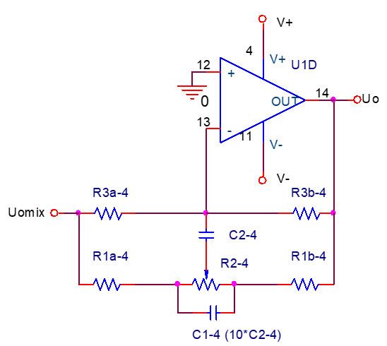
1.2 | 12 | 120 | 1200
1.3 | 13 | 130 | 1300
1.5 | 15 | 150 | 1500 | 0.015 | 0.15 | 1.5 | 15 | 150 | 1500
1.6 | 16 | 160 | 1600
1.8 | 18 | 180 | 1800
2 | 20 | 200 | 2000
2.2 | 22 | 220 | 2200 | 0.022 | 0.22 | 2.2 | 22 | 220 | 2200
2.4 | 24 | 240 | 2400
2.7 | 27 | 270 | 2700
3 | 30 | 300 | 3000
3.3 | 33 | 330 | 3300 | 0.033 | 0.33 | 3.3 | 33 | 330 | 3300
3.6 | 36 | 360 | 3600
3.9 | 39 | 390 | 3900
4.3 | 43 | 430 | 4300
4.7 | 47 | 470 | 4700 | 0.047 | 0.47 | 4.7 | 47 | 470 | 4700
5.1 | 51 | 510 | 5100
5.6 | 56 | 560 | 5600
6.2 | 62 | 620 | 6200
6.8 | 68 | 680 | 6800 | 0.068 | 0.68 | 6.8 | 68 | 680 | 6800
7.5 | 75 | 750 | 7500
8.2 | 82 | 820 | 8200
9.1 | 91 | 910 | 9100

